Big Mac Price - ARENA DATAB
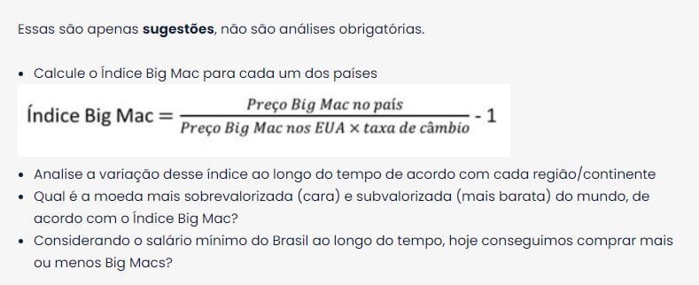
Data | Código da Moeda | Nome do País | Preço do Big Mac no Local | Taxa de Conversão | Preço do Dólar | indiceBm | cambio mercado | Valorização desvalor
2000-04-01 | BRL | Brazil | 2.95 | 1.00 | 2.95 | 0.0% | 1.000 | -66%
2001-04-01 | BRL | Brazil | 3.60 | 2.00 | 1.80 | 0.0% | 2.000 | 11%
2002-04-01 | BRL | Brazil | 3.60 | 2.00 | 1.80 | 0.0% | 2.000 | 11%
2003-04-01 | BRL | Brazil | 4.55 | 3.00 | 1.52 | -21.9% | 2.993 | 97%
2004-05-01 | BRL | Brazil | 5.40 | 3.00 | 1.80 | 0.0% | 3.000 | 67%
2005-06-01 | BRL | Brazil | 5.90 | 2.00 | 2.95 | 0.0% | 2.000 | -32%
2006-01-01 | BRL | Brazil | 6.20 | 2.00 | 3.10 | 0.0% | 2.000 | -35%
2006-05-01 | BRL | Brazil | 6.40 | 2.00 | 3.20 | 0.0% | 2.000 | -38%
2007-01-01 | BRL | Brazil | 6.40 | 2.00 | 3.20 | 0.0% | 2.000 | -38%
2007-06-01 | BRL | Brazil | 6.90 | 1.00 | 6.90 | 0.0% | 1.000 | -86%
2008-06-01 | BRL | Brazil | 7.50 | 1.00 | 7.50 | 0.0% | 1.000 | -87%
2009-07-01 | BRL | Brazil | 8.03 | 1.00 | 8.03 | 0.0% | 1.000 | -88%
2010-01-01 | BRL | Brazil | 8.20 | 1.00 | 8.20 | 0.0% | 1.000 | -88%
2010-07-01 | BRL | Brazil | 8.71 | 1.00 | 8.71 | 0.0% | 1.000 | -89%
2011-07-01 | BRL | Brazil | 9.50 | 1.00 | 9.50 | 0.0% | 1.000 | -89%
2012-01-01 | BRL | Brazil | 10.25 | 1.00 | 10.25 | 0.0% | 1.000 | -90%
2012-07-01 | BRL | Brazil | 10.08 | 2.00 | 5.04 | 0.0% | 2.000 | -60%
2013-01-01 | BRL | Brazil | 11.25 | 1.00 | 11.25 | 0.0% | 1.000 | -91%
2013-07-01 | BRL | Brazil | 12.00 | 2.00 | 6.00 | 0.0% | 2.000 | -67%
2014-01-01 | BRL | Brazil | 12.40 | 2.00 | 6.20 | 0.0% | 2.000 | -68%
...

